Info
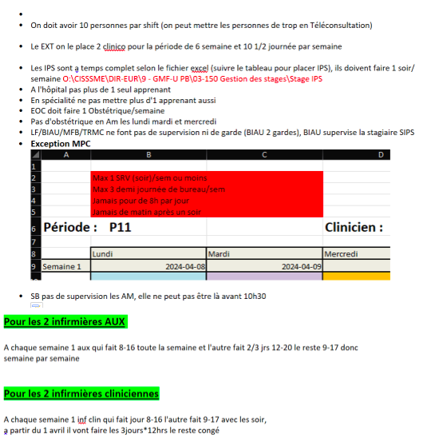
Sert à entrer les noms dans Dispo. La mettre à jour.
Vous pouvez écrire ce que vous voulez sur cette feuille.

 |  |  |  |  |  | Nb. demi-journées
 | Audet-Simard, Véronique | VAD | HOS | MD | TC | 8
 | Béland, Marie-France | MFB | CML | MD | TC | 8 | Congé de matérnité a partir du 15 juillet
 | Bernier, Judith | JUBE |  | Inf. Clin |  | 10 | 37,5 h/sem |  |  |  | [1] 37,5 heures / semaine
 | Bilodeau, Audrée-Anne | BIAU |  | IPS-PL |  | 8 | En attente passation examen | la 5 ème journée en ClinAdm |  |  | [2] Sont en cogestion : MEC | Cheffe des IPS de la ME (Roxanne Lavertue) | TC est de 40 heures/semaine dont 20% autre tâche (Formation, enseignement, etc.) Si enceinte = 32 heures/semaine
 | Bouchard, Jean-Emmanuel | JEB | URG | MD | TP | 2 |  |  |  |  | (13) Audrée-Anne Bilodeau comence la supervision (sIPS) à la P13
 | Boyer, Suzanne | SB | VAD | MD | TC | 10 | Présente à tous les jours | 2 en VAD |  |  | [3] Faire horaire à la fin | Enlever plages horaires de bureau pour laisser ces dernières à d’autres cliniciens. Dans ce cas, SB sera en télétravail. Est une employée du CISSS ME (Payée 35 heures semaine; vacances; fériés)
 | Chabot, Marie-Pierre | MPC | URG | MD | TP | 3 |  | 3 idéal
 | Cloutier, Myriam | MYCL |  | Inf. Clin |  | 10
 | Gélinas, Marie-Christine | MCG | SP | MD |  | 0 | travaille sur horaire |  |  |  | [4] Superviseure externe (Pratique extérieure à CML)
 | Henri, Marie-Josée | MAHE |  | Inf. aux. |  | 10 | 37,5 h/sem |  |  |  | [5] 37,5 heures / semaine
 | Kaci, Mélyssa | MK | CML | MD | TP | 8 |  | SP les lundis | DCHR les mercredis | '+ patients | [6] Objectif principal est d’inscrire 500 patients
 | Lamarre, Vincent | VL | HOS | MD | TC | 8 |  | + 2 ClinAdm '+ patients | [7] |  | [7] Objectif 1ier est de PEC 500 patients
 | Lavallée, Nathalie | NALA |  | Inf. aux. | TC | 10 | 37,5 h/sem |  | [8] |  | [8] 37,5 heures / semaine
 | Llanwarne, Nadia Rebecca | NRL | CML | MD | TC | 8 | Aime les 12 heures
 | Nikitin, Oleg | ON | CHXM | MD | TP | 1 | 1 journée a partir de la P1 |  |  |  | [9] Superviseure externe (Pratique extérieure à CML)
 | O’Carroll, Élise | EOC | OBS | MD |  | 3 |  | +1 en OBS |  |  | Élise part en congé de matérnité à partir de la P13(début juin)
 | Omer, Jane | JO | PED | MD |  | 4 | La placer en 1ier | 95% de clientèle pédiatrique
 | Penrroz, Pénélope | PEPE |  | IPS-PL |  | 8 | Congé maternité le 1ier déc. 2023 | la 5 ème journée en ClinAdm |  |  | [10] Sont en cogestion : MEC | Cheffe des IPS de la ME (Roxanne Lavertue) | TC est de 40 heures/semaine dont 20% autre tâche (Formation, enseignement, etc.) Si enceinte = 32 heures/semaine
 | Tadros, Maryse | MT | CML | MD | TC | 8 |  | + patients |  |  | [11] Objectif principal ad Août 2024 est d’inscrire 500 patients
 | Ouellet, Chantal | CO | OBS | MD |  | 3 ou 4
 | Mc Lean, Tracy |  |  | IPS-PL |  | 10
 | Fontaine, Laurence |  | OBS | MD |  | 8 |  |  |  |  | (12) Laurence fontaine commence la supervision à la P1
 | Dr. A
 | Dr. B
 | Dr. C
 | Dr. D
 | IPS X |  |  |  |  | 8
 | Arab, Yousra |  |  | R1
 | Ruel-Ricard, Florence |  |  | R1
 | Payette, Noémie |  |  | R1
 | Sénéchal, Julien |  |  | R1

1 | On doit avoir 10 personnes par shift. Mettre les personnes de trop en télétravail.
2 | EXT : 2 clinico par 6 semaines et 10 demi-journées /sem
3 | IPS à temps complet et 1 soir/sem
4 | À l'hôpital pas plus de 1 apprenant
5 | En spécialité pas plus de 1 apprenant
6 | EOC doit faire 1 OBS/sem
7 | Pas d'OBS en AM les lundis, mardis et mercredis
8 | LF, MFB, TRMC pas de supervision ni de gardes
9 | BIAU 2 gardes et supervision de sIPS
10 | MPC : Max 1 SRVsoir / sem; Max 3 demi-journées de BUR/sem ; Pas plus de 8 heures /jour ; Pas de AM après un soir
11 | SB pas de supervision en AM
12 | InfAux alternance entre : 1 sem 8-16 et 1 sem 2 ou 3 jours 12-20, le reste 9-17
13 | InfClin alternance entre : 1 sem jour 8-16 et 1 sem 9-17 et les soirs
14 | InfClin à partir du 1 er avril : 3 jours de 12 heures

Dispo
Disponibilités pour la période débutant le :
 |  |  |  |  |  |  |  |  |  |  |  | 2024-07-01

Modifier les cellules en jaune seulement.
 | 2024-07-01 | 2024-07-02 | 2024-07-03 | 2024-07-04 | 2024-07-05 | 2024-07-06 | 2024-07-07 | 2024-07-08 | 2024-07-09 | 2024-07-10 | 2024-07-11 | 2024-07-12 | 2024-07-13 | 2024-07-14 | 2024-07-15 | 2024-07-16 | 2024-07-17 | 2024-07-18 | 2024-07-19 | 2024-07-20 | 2024-07-21 | 2024-07-22 | 2024-07-23 | 2024-07-24 | 2024-07-25 | 2024-07-26 | 2024-07-27
 | lun | mar | mer | jeu | ven | sam |  | lun | mar | mer | jeu | ven | sam |  | lun | mar | mer | jeu | ven | sam |  | lun | mar | mer | jeu | ven | sam

 |  |  |  |  |  |  |  |  |  |  | Fontaine, Laurence |  |  |  |  |  |  | spécialités : |  |  |  | HOS | ACC

 | Nombre de périodes : |  |  |  | 3 |  |  | Nombre de périodes : |  |  |  | 7 |  |  | Nombre de périodes : |  |  |  | 5 |  |  | Nombre de périodes : |  |  |  | 5
AM | - | x | x | x | ACC | - |  | x | x | x | x | x | - |  | x | x | ACC | ADM | x | - |  | x | x | x | - | x | -
PM | - | ADM | OBS | ADM | ACC | - |  | OBS | x | x | ADM | ADM | - |  | OBS | ADM | ACC | x | x | - |  | OBS | ADM | - | - | x | -
Soir | - | x | x | - | - | - |  | x | x | x | - | - | - |  | x | - | ACC | - | - | - |  | x | x | ACC | - | - | -

 |  |  |  |  |  |  |  |  |  |  | Tadros, Maryse |  |  |  |  |  |  | spécialités :

 | Nombre de périodes : |  |  |  | 2 |  |  | Nombre de périodes : |  |  |  | 5 |  |  | Nombre de périodes : |  |  |  | 5 |  |  | Nombre de périodes : |  |  |  | 5
AM | - | ADM | x | x | - | - |  | x | x | x | x | - | - |  | x | x | x | x | - | - |  | x | x | x | x | - | -
PM | ADM | ADM | ADM | ADM | - | - |  | ADM | x | ADM | ADM | - | - |  | ADM | x | ADM | ADM | - | - |  | ADM | x | ADM | ADM | - | -
Soir | - | ADM | x | - | - | - |  | x | - | x | - | - | - |  | x | x | x | - | - | - |  | x | x | x | - | - | -

 |  |  |  |  |  |  |  |  |  |  | Bouchard, Jean-Emmanuel |  |  |  |  |  |  | spécialités : |  |  |  | URG

 | Nombre de périodes : |  |  |  | 3 |  |  | Nombre de périodes : |  |  |  | 0 |  |  | Nombre de périodes : |  |  |  | 4 |  |  | Nombre de périodes : |  |  |  | 0
AM | x | URG | URG | x | - | URG |  | URG | - | URG | URG | - | - |  | x | - | x | URG | - | - |  | - | - | - | - | - | -
PM | x | URG | URG | x | - | URG |  | URG | - | URG | URG | - | - |  | x | x | x | URG | - | - |  | - | - | - | - | - | -
Soir | - | - | - | - | - | - |  | - | - | - | - | - | - |  | - | x | - | - | - | - |  | - | - | - | - | - | -

 |  |  |  |  |  |  |  |  |  |  | Lamarre, Vincent |  |  |  |  |  |  | spécialités : |  |  |  | HOS

 | Nombre de périodes : |  |  |  | 6 |  |  | Nombre de périodes : |  |  |  | 3 |  |  | Nombre de périodes : |  |  |  | 0 |  |  | Nombre de périodes : |  |  |  | 4
AM | - | x | x | x | x | - |  | x | x | - | HOS | HOS | - |  | HOS | HOS | HOS | HOS | - |  |  | x | x | x | - | HOS | -
PM | - | ADM | x | ADM | x | - |  | x | ADM | - | HOS | HOS | - |  | HOS | HOS | HOS | HOS | - |  |  | x | ADM | ADM | - | HOS | -
Soir | - | - | x | - | - | - |  | x | - | - | - | - | - |  | HOS | HOS | HOS | - | - |  |  | x | x | - | - | - | -

 |  |  |  |  |  |  |  |  |  |  | Boyer, Suzanne |  |  |  |  |  |  | spécialités : |  |  |  | SAD | ENS

 | Nombre de périodes : |  |  |  | 8 |  |  | Nombre de périodes : |  |  |  | 8 |  |  | Nombre de périodes : |  |  |  | 8 |  |  | Nombre de périodes : |  |  |  | 8
AM | - | x | x | x | x | - |  | x | x | x | x | x | - |  | x | x | x | x | x | - |  | x | x | x | x | x | -
PM | - | x | x | x | x | - |  | x | x | x | x | x | - |  | x | x | x | x | x | - |  | x | x | x | x | x | -
Soir | - | x | x | - | - | - |  | x | x | x | - | - | - |  | x | x | x | - | - | - |  | x | x | x | - | - | -

 |  |  |  |  |  |  |  |  |  |  | Béland, Marie-France |  |  |  |  |  |  | spécialités :

 | Nombre de périodes : |  |  |  | 0 |  |  | Nombre de périodes : |  |  |  | 0 |  |  | Nombre de périodes : |  |  |  | 0 |  |  | Nombre de périodes : |  |  |  | 0
AM | ADM | ADM | ADM | ADM | - | - |  | ADM | ADM | ADM | ADM | - | - |  | - | - | - | - | - | - |  | - | - | - | - | - | -
PM | ADM | ADM | ADM | ADM | - | - |  | ADM | ADM | ADM | ADM | - | - |  | - | - | - | - | - | - |  | - | - | - | - | - | -
Soir | - | - | - | - | - | - |  | - | - | - | - | - | - |  | - | - | - | - | - | - |  | - | - | - | - | - | -

 |  |  |  |  |  |  |  |  |  |  | Audet-Simard, Véronique |  |  |  |  |  |  | spécialités : |  |  |  | HOS

 | Nombre de périodes : |  |  |  | 8 |  |  | Nombre de périodes : |  |  |  | 0 |  |  | Nombre de périodes : |  |  |  | 6 |  |  | Nombre de périodes : |  |  |  | 8
AM | x | x | x | x | x | - |  | HOS | HOS | HOS | HOS | HOS | - |  | - | x | x | x | x | - |  | x | x | x | x | x | -
PM | x | ADM | x | ADM | x | - |  | HOS | HOS | HOS | HOS | HOS | - |  | - | ADM | x | ADM | x | - |  | x | ADM | x | ADM | x | -
Soir | x | x | x | - | - | - |  | - | - | - | - | - | - |  | - | x | x | - | - | - |  | x | x | x | - | - | -

 |  |  |  |  |  |  |  |  |  |  | Omer, Jane |  |  |  |  |  |  | spécialités : |  |  |  | PED

 | Nombre de périodes : |  |  |  |  |  |  | Nombre de périodes : |  |  |  | 4 |  |  | Nombre de périodes : |  |  |  | 4 |  |  | Nombre de périodes : |  |  |  | 4
AM | - | - | - | - | - | - |  | - | x | x | x | - | - |  | - | x | x | x | - | - |  | - | x | x | x | - | -
PM | - | - | - | - | - | - |  | - | ADM | x | ADM | - | - |  | - | ADM | x | ADM | - | - |  | - | ADM | x | ADM | - | -
Soir | - | - | - | - | - | - |  | - | x | - | - | - | - |  | - | x | - | - | - | - |  | - | x | - | - | - | -

 |  |  |  |  |  |  |  |  |  |  | Kaci, Mélyssa |  |  |  |  |  |  | spécialités : |  |  |  | SAD

 | Nombre de périodes : |  |  |  | 4 |  |  | Nombre de périodes : |  |  |  | 6 |  |  | Nombre de périodes : |  |  |  | 0 |  |  | Nombre de périodes : |  |  |  | 5
AM | - | x | x | x | TEL | - |  | x | x | x | x | TEL | - |  | - | - | - | - | - | - |  | ADM | x | x | x | TEL | -
PM | - | x | ADM | SAD | ADM | - |  | x | x | ADM | SAD | ADM | - |  | - | - | - | - | - | - |  | ADM | x | x | SAD | ADM | -
Soir | - | - | - | - | - | - |  | x | - | - | - | - | - |  | - | - | - | - | - | - |  | x | - | - | - | - | -

 |  |  |  |  |  |  |  |  |  |  | Nikitin, Oleg |  |  |  |  |  |  | spécialités : |  |  |  | CHX

 | Nombre de périodes : |  |  |  | 2 |  |  | Nombre de périodes : |  |  |  | 0 |  |  | Nombre de périodes : |  |  |  | 2 |  |  | Nombre de périodes : |  |  |  | 2
AM | - | - | - | CHX | - | - |  | - | - | - | - | - | - |  | - | - | - | CHX | - | - |  | - | - | - | CHX | - | -
PM | - | - | - | CHX | - | - |  | - | - | - | - | - | - |  | - | - | - | CHX | - | - |  | - | - | - | CHX | - | -
Soir | - | - | - | - | - | - |  | - | - | - | - | - | - |  | - | - | - | - | - | - |  | - | - | - | - | - | -

 |  |  |  |  |  |  |  |  |  |  | Ouellet, Chantal |  |  |  |  |  |  | spécialités : |  |  |  | OBS

 | Nombre de périodes : |  |  |  | 2 |  |  | Nombre de périodes : |  |  |  | 2 |  |  | Nombre de périodes : |  |  |  | 2 |  |  | Nombre de périodes : |  |  |  | 0
AM | - | - | - | - | x | - |  | - | - | - | - | x | - |  | x | - | - | - | - | - |  | - | - | - | - | - | -
PM | - | - | - | - | x | - |  | - | - | - | - | x | - |  | x | - | - | - | - | - |  | - | - | - | - | - | -
Soir | - | - | - | - | - | - |  | - | - | - | - | - | - |  | - | - | - | - | - | - |  | - | - | - | - | - | -

 |  |  |  |  |  |  |  |  |  |  | Chabot, Marie-Pierre |  |  |  |  |  |  | spécialités : |  |  |  | URG

 | Nombre de périodes : |  |  |  | 0 |  |  | Nombre de périodes : |  |  |  | 0 |  |  | Nombre de périodes : |  |  |  | 2 |  |  | Nombre de périodes : |  |  |  | 2
AM | - | - | - | - | - | - |  | - | - | - | - | - | - |  | - | x | URG | ADM | URG | - |  | URG | URG | URG | ADM | x | -
PM | - | - | - | - | - | - |  | - | - | - | - | - | - |  | - | ADM | URG | x | URG | - |  | URG | URG | URG | x | ADM | -
Soir | - | - | - | - | - | - |  | - | - | - | - | - | - |  | - | - | URG | - | - | - |  | URG | URG | URG | - | - | -

 |  |  |  |  |  |  |  |  |  |  | Llanwarne, Nadia Rebecca |  |  |  |  |  |  | spécialités :

 | Nombre de périodes : |  |  |  | 0 |  |  | Nombre de périodes : |  |  |  | 8 |  |  | Nombre de périodes : |  |  |  | 0 |  |  | Nombre de périodes : |  |  |  | 8
AM | TEL | TEL | ADM | TEL | TEL | - |  | x | x | x | x | x | - |  | - | - | - | - | - | - |  | ADM | x | x | x | x | -
PM | TEL | TEL | ADM | TEL | TEL | - |  | x | x | x | x | x | - |  | - | - | - | - | - | - |  | ADM | x | x | x | x | -
Soir | - | - | - | - | - | - |  | x | - | - | - | - | - |  | - | - | - | - | - | - |  | - | - | x | - | - | -

 |  |  |  |  |  |  |  |  |  |  | Mc Lean, Tracy |  |  |  |  |  |  | spécialités : |  |  |  | TPS

 | Nombre de périodes : |  |  |  | 8 |  |  | Nombre de périodes : |  |  |  | 10 |  |  | Nombre de périodes : |  |  |  | 10 |  |  | Nombre de périodes : |  |  |  | 10
AM | - | x | x | x | x | - |  | x | x | x | x | x | - |  | x | x | x | x | x | - |  | x | x | x | x | x | -
PM | - | x | x | x | x | - |  | x | x | x | x | x | - |  | x | x | x | x | x | - |  | x | x | x | x | x | -
Soir | - | - | x | - | - | - |  | - | - | x | - | - | - |  | - | - | x | - | - | - |  | - | - | x | - | - | -

 |  |  |  |  |  |  |  |  |  |  | Bilodeau, Audrée-Anne |  |  |  |  |  |  | spécialités : |  |  |  | IPS

 | Nombre de périodes : |  |  |  | 0 |  |  | Nombre de périodes : |  |  |  | 8 |  |  | Nombre de périodes : |  |  |  | 8 |  |  | Nombre de périodes : |  |  |  | 8
AM | - | - | - | - | - | - |  | x | x | x | x | x | - |  | x | x | x | x | x | - |  | x | x | x | x | x | -
PM | - | - | - | - | - | - |  | ADM | x | x | ADM | x | - |  | ADM | x | x | ADM | x | - |  | ADM | x | x | ADM | x | -
Soir | - | - | - | - | - | - |  | - | - | x | - | - | - |  | - | - | x | - | - | - |  | - | - | x | - | - | -

 |  |  |  |  |  |  |  |  |  |  | Cloutier, Myriam |  |  |  |  |  |  | spécialités : |  |  |  | INF

 | Nombre de périodes : |  |  |  | 8 |  |  | Nombre de périodes : |  |  |  | 8 |  |  | Nombre de périodes : |  |  |  | 0 |  |  | Nombre de périodes : |  |  |  | 8
AM | - | - | - | x | x | - |  | x | x | x | x | x | - |  | - | - | - | - | - | - |  | x | x | x | x | x | -
PM | - | x | x | x | x | - |  | x | x | x | x | x | - |  | - | - | - | - | - | - |  | x | x | x | x | x | -
Soir | - | x | x | - | - | - |  | - | - | - | - | - | - |  | - | - | - | - | - | - |  | - | - | - | - | - | -

 |  |  |  |  |  |  |  |  |  |  | Bernier, Judith |  |  |  |  |  |  | spécialités : |  |  |  | INF

 | Nombre de périodes : |  |  |  | 0 |  |  | Nombre de périodes : |  |  |  | 0 |  |  | Nombre de périodes : |  |  |  | 0 |  |  | Nombre de périodes : |  |  |  | 0
AM | - | - | - | - | - | - |  | - | - | - | - | - | - |  | - | - | - | - | - | - |  | - | - | - | - | - | -
PM | - | - | - | - | - | - |  | - | - | - | - | - | - |  | - | - | - | - | - | - |  | - | - | - | - | - | -
Soir | - | - | - | - | - | - |  | - | - | - | - | - | - |  | - | - | - | - | - | - |  | - | - | - | - | - | -

 |  |  |  |  |  |  |  |  |  |  | Arab, Yousra |  |  |  |  |  |  | spécialités : |  |  |  | R1

 | Nombre de périodes : |  |  |  | 1 |  |  | Nombre de périodes : |  |  |  | 1 |  |  | Nombre de périodes : |  |  |  | 1 |  |  | Nombre de périodes : |  |  |  | 1
AM | - | - | OBS | OBS | OBS | - |  | OBS | ENS | OBS | OBS | OBS | - |  | OBS | - | OBS | OBS | OBS | - |  | OBS | - | OBS | OBS | OBS | -
PM | - | - | OBS | OBS | OBS | - |  | OBS | ENS | OBS | OBS | OBS | - |  | OBS | ENS | OBS | OBS | OBS | - |  | OBS | ENS | OBS | OBS | OBS | -
Soir | - | - | - | - | - | - |  | - | - | - | - | - | - |  | - | - | - | - | - | - |  | - | - | - | - | - | -

 |  |  |  |  |  |  |  |  |  |  | Ruel-Ricard, Florence |  |  |  |  |  |  | spécialités : |  |  |  | R1

 | Nombre de périodes : |  |  |  | 3 |  |  | Nombre de périodes : |  |  |  | 7 |  |  | Nombre de périodes : |  |  |  | 10 |  |  | Nombre de périodes : |  |  |  | 10
AM | - | - | x | - | - | - |  | x | ENS | - | x | x | - |  | x | - | x | x | x | - |  | x | - | x | x | x | -
PM | - | - | x | - | - | - |  | x | ENS | - | x | - | - |  | x | ENS | x | x | x | - |  | x | ENS | x | x | x | -
Soir | - | - | x | - | - | - |  | - | x | - | - | - | - |  | - | x | x | - | - | - |  | - | - | x | - | - | -

 |  |  |  |  |  |  |  |  |  |  | Payette, Noémie |  |  |  |  |  |  | spécialités : |  |  |  | R1

 | Nombre de périodes : |  |  |  | 3 |  |  | Nombre de périodes : |  |  |  | 7 |  |  | Nombre de périodes : |  |  |  | 10 |  |  | Nombre de périodes : |  |  |  | 10
AM | - | - | x | - | - | - |  | x | ENS | - | x | x | - |  | x | - | x | x | x | - |  | x | - | x | x | x | -
PM | - | - | x | - | - | - |  | x | ENS | - | x | - | - |  | x | ENS | x | x | x | - |  | x | ENS | x | x | x | -
Soir | - | - | x | - | - | - |  | - | x | - | - | - | - |  | - | x | x | - | - | - |  | - | - | x | - | - | -

 |  |  |  |  |  |  |  |  |  |  | Sénéchal, Julien |  |  |  |  |  |  | spécialités : |  |  |  | R1

 | Nombre de périodes : |  |  |  | 1 |  |  | Nombre de périodes : |  |  |  | 1 |  |  | Nombre de périodes : |  |  |  | 1 |  |  | Nombre de périodes : |  |  |  | 1
AM | - | - | PED | PED | PED | - |  | PED | ENS | PED | PED | PED | - |  | PED | - | PED | PED | PED | - |  | PED | - | PED | PED | PED | -
PM | - | - | PED | PED | PED | - |  | PED | ENS | PED | PED | PED | - |  | PED | ENS | PED | PED | PED | - |  | PED | ENS | PED | PED | PED | -
Soir | - | - | - | - | - | - |  | - | - | - | - | - | - |  | - | - | - | - | - | - |  | - | - | - | - | - | -

 |  |  |  |  |  |  |  |  |  |  | sIPS |  |  |  |  |  |  | spécialités :

 | Nombre de périodes : |  |  |  |  |  |  | Nombre de périodes : |  |  |  |  |  |  | Nombre de périodes : |  |  |  |  |  |  | Nombre de périodes :
AM | x | CHSLD | CHSLD | x | x | - |  | x | CHSLD | CHSLD | x | x | - |  | x | CHSLD | CHSLD | x | x | - |  | x | CHSLD | CHSLD | x | x | -
PM | x | CHSLD | CHSLD | x | x | - |  | x | CHSLD | CHSLD | x | x | - |  | x | CHSLD | CHSLD | x | x | - |  | x | CHSLD | CHSLD | x | x | -
Soir | - | - | - | - | - | - |  | - | - | - | - | - | - |  | - | - | - | - | - | - |  | - | - | - | - | - | -

 |  |  |  |  |  |  |  |  |  |  | Ext. A |  |  |  |  |  |  | spécialités :

 | Nombre de périodes : |  |  |  | 10 |  |  | Nombre de périodes : |  |  |  | 10 |  |  | Nombre de périodes : |  |  |  | 10 |  |  | Nombre de périodes : |  |  |  | 10
AM | x | x | x | x | x | - |  | x | x | x | x | x | - |  | x | x | x | x | x | - |  | x | x | x | x | x | -
PM | x | x | x | x | x | - |  | x | x | x | x | x | - |  | x | x | x | x | x | - |  | x | x | x | x | x | -
Soir | - | x | x | - | - | - |  | - | x | x | - | - | - |  | - | x | x | - | - | - |  | - | x | x | - | - | -

InfoRés
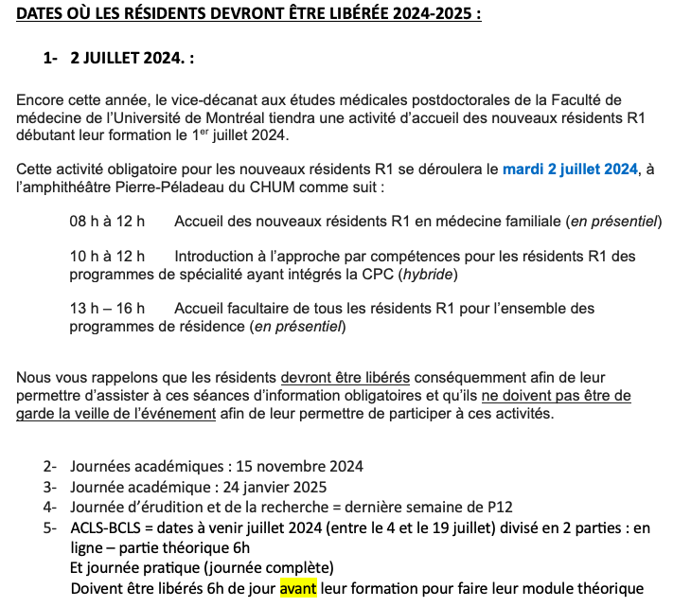
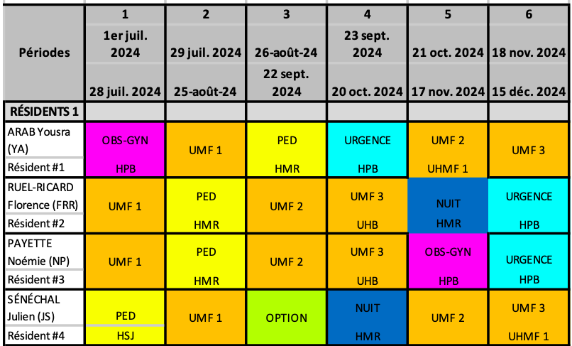
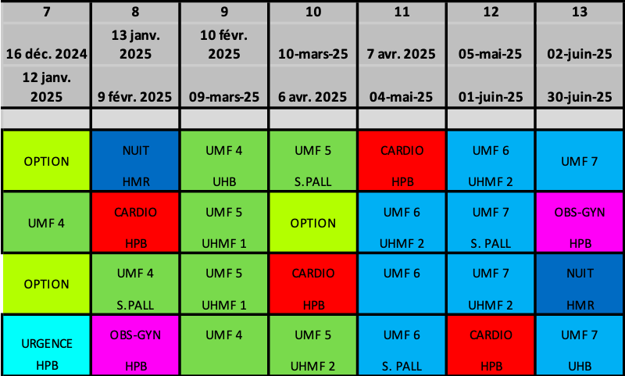
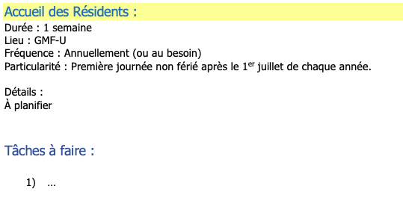
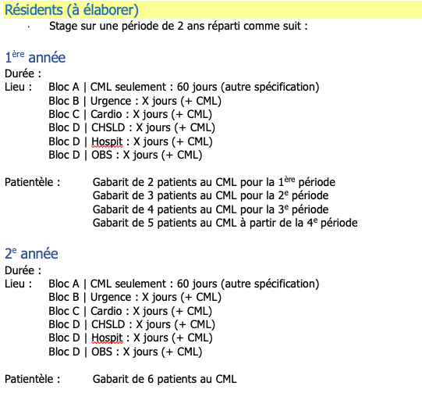
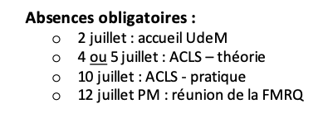
Code | Nom | Page | Spécialité | Externe | Bureau | étud/med |  | moment | demi-journées R1 |  |  | demi-journées R2 |  |  | demi-journ.
 |  |  |  |  |  |  |  |  | /sem. | /mois | /an | /sem. | /mois | /an | total | Responsable
 |  |  |  |  |  | pref | max |  | Min | Min | Min | Min | Min | Min | Min
BUR | Bureau | 10 |  |  | par personne | 2 | 3 | jour | 3 | 12 |  | 3 | 12 |  | 72 |  | Doit absolument inclure accès adapté intégré; Si rendez-vous non comblés, ajouter des patients de d’autres médecins en accès adapté.
eSRV | Sans rendez-vous Ste-Julie | 14 |  |  | aucun | 1 |  | 7 jours/sem | 1 | 4 |  | 1 | 4 |  |  | Kim Lévesque
SRVs | Sans rendez-vous (soir) | 26 |  |  |  | 1 |  | 7 jours/sem | 1 | 3 |  |  | 3
SRVf | Sans rendez-vous (fin de semaine) | 27 |  | x |  | 1 |  | fin de semaine |  | 1 |  |  | 1
SAD | Maintien à domicile | 6 | x |  | aucun | 1 | 1 | jeu PM |  | 2 |  |  | 2 |  | 24 | Mélyssa Kaci | Première visite ou les premières visites : résident doit être accompagné par le patron (visite complète ou au moins la fin) de P1 à P4; 1 résident à la fois P1 à P4 ad présence de R2; Éventuellement, pourrait y avoir 1 R1 et 1 R2 ensemble OU 1 externe et 1 R2
OBS | Suivi de grossesse | 22 | x |  | par personne |  |  | sauf lun, mar, mer AM | 1 ou 2 | 1 | 8 |  | 1 | 9 | 17 | Dr O'Carroll | Dr Fontaine en mai | 1 RES/sup 2RES/sup possible dans la nouvelle clinique | 1 résident à la fois P1 à P4 ad présence de R2
PED | Suivi pédiatrique | 23 | x |  | par personne | 1 | 2 | mer ou jeu AM |  |  |  |  |  |  |  | Jane Omer | S’assurer que les infirmières ne prennent pas toujours les mensurations des jeunes patients (bébés et enfants de moins de 5 ans) puisque les résidents doivent y être exposés
CHX | Mini-Chirurgies | 13 | x |  | un | 1 | 1 | jour |  |  | 4 |  |  | 4 | 8 | Oleg Nikitin | 1 jour complet AM-PM
CHRN | Douleur chronique | 4 | x |  | par personne | 2 | 2 | mer AM |  |  | 2 |  |  | 2 |  | Marie-Christine Gélinas
LOCO | Locomoteur | 12 et 5 | x |  | par personne | 1 | 2 | mer ou lun ou mar | 1 | 3 |  | 1 | 3 |  | 10 | Liliane Desgroseillers | début oct 2024
JEUN | Clinique jeunesse | 25 | x |  | par personne |  |  | jour |  | 1 |  |  | 1 |  | 8
CONT. | Bureaux de continuité | 11 |  |  | par personne |  |  | mar PM | 1 |  |  | 1
TMA | Médico-administratif | 28 |  |  | aucun |  |  | jour | 0,5 à 1 | 2 à 4
TOX | Toxico (externe) | 2 et 3 |  | x | aucun |  |  | prédéterminé |  |  | 4 |  |  | 4 | 8 | Marie-Ève Turgeon | 4 jours en R1 (entre P7 et P13) 2 ou 3 jours en R2 (entre P1 et P6)
ePAL | Soins palliatifs clinique (externe) | 7 |  | x | aucun | 1 |  | prédéterminé |  |  |  |  |  |  | 8 | Marie-Christine Gélinas
eUSP | Soins palliatifs unité (externe) | 8 |  | x | aucun | 1 |  | prédéterminé |  |  |  |  |  |  | 16 | Christiane Martel | 1 semaine à la fois ?
ePAH | Soins palliatifs HPB (externe) | 9 |  | x | aucun | 1 |  | prédéterminé |  |  |  |  |  |  | 16 |  | 1 jour complet AM-PM
eDER | Dermato (externe) | 15 |  | x | aucun | 1 |  | prédéterminé |  |  |  |  |  |  |  | Naomi L-Truong | 1 jour complet AM-PM | à partir de 2025
eCHSLD | CHSLD (CdeL) | 16 |  | x | aucun | 1 |  | mer AM |  |  |  |  |  |  |  | Camille Hince
 | CHSLD (CdeL) | 16 |  | x | aucun | 1 |  |  |  |  |  |  |  |  |  | Justine Mayrand-Desloges
 | CHSLD (MgrC) | 16 |  | x | aucun | 1 |  | jeu AM |  |  |  |  |  |  |  | Chen Song
 | CHSLD (MT) | 16 |  | x | aucun | 1
ePSY | Psychiatrie (externe) | 17 |  | x | aucun |  |  | prédéterminé |  | 2 |  |  |  |  |  | Rita Bouayed
eORL | ORL (externe) | 18 |  | x | aucun |  |  | prédéterminé
eORT | Ortho (externe) | 19 |  | x | aucun |  |  | prédéterminé
eINT | Médecine interne (externe) | 20 |  | x | aucun |  |  | prédéterminé
eUEGM | Services spécialisés en gériatrie (externe) | 21 |  | x | aucun | 1 |  | jeu-ven |  |  |  |  |  |  |  | Dr Pham | 1 jour complet AM-PM
ePED | Pédiatrie spécialisée (externe) | 24 |  | x | aucun |  |  | prédéterminé
eUHMF | Unité d’hospitalisation en médecine familiale (externe) | 35 |  | x | aucun |  |  | prédéterminé |  |  |  |  |  |  |  |  | 6 fois 7 jours
eUHB | Unité d’hospitalisation brève (externe) | 36 |  | x | aucun |  |  | prédéterminé |  |  | 10 |  |  | 10 |  | Véronique Malette-Gratton | 1 semaine / an
 | Journal Cub | 37 |  | x | aucun |  |  | prédéterminé
 | Rencontre résidents-DLP | 38 |  | x | aucun |  |  | prédéterminé
 | Rencontres d’évaluation des résidents | 39 |  | x | aucun |  |  | prédéterminé
 | Garde médico-administrative = garde labo | 40 |  | x | aucun |  |  | prédéterminé
LEC | Lecture critique | 31 |  | x | aucun |  |  | prédéterminé |  | 1 | 6 |  |  |  |  |  | terminé en déc.
 | Évaluation qualité acte | 32 |  |  |  |  |  |  |  |  |  |  |  |  | 5
 | Communication | 33
ACP | Rencontre accomp. Pédago. | 34 |  |  |  |  |  |  |  | 2
 | Cours mardi matin | 29
 | Projet érudition | 30
MOD | Modules en ligne |  |  |  |  |  |  |  |  |  | 10

Info sIPS
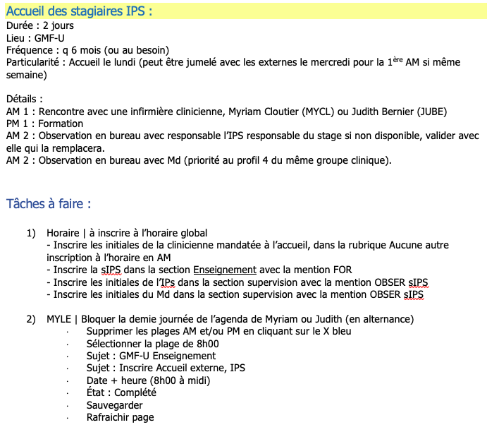
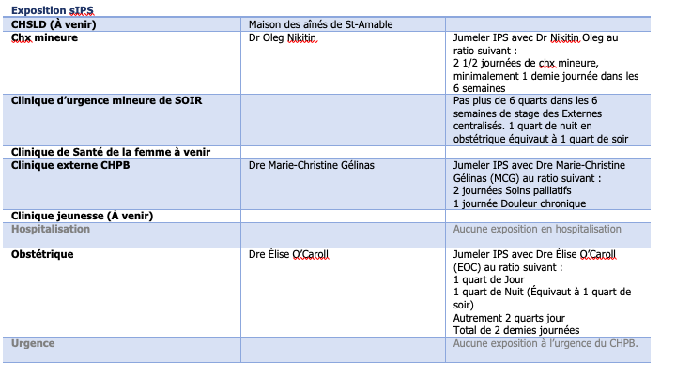
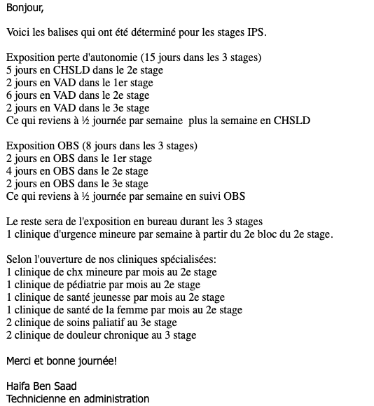

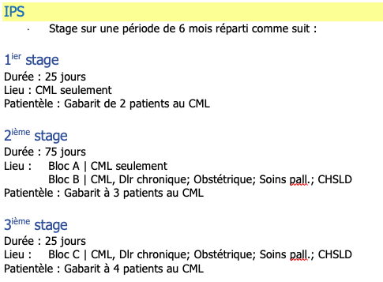

 |  | demi-j/sem
1 | SAD | 1
 | OBS | 1

2 | SAD | 1
 | OBS | 1
 | SRV | 1
 | CHX | 0.25
 | PED | 0.25

3 | SAD | 1
 | OBS | 1
 | SRV | 1

InfoEXT
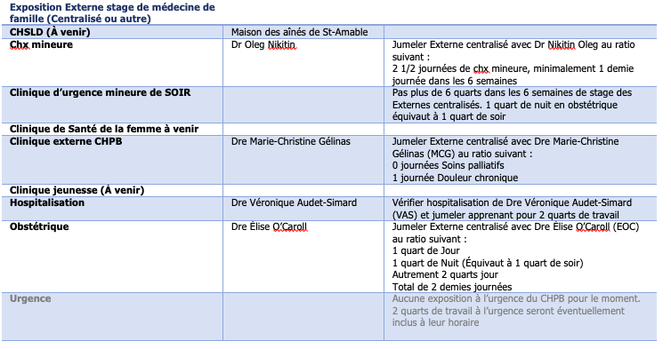

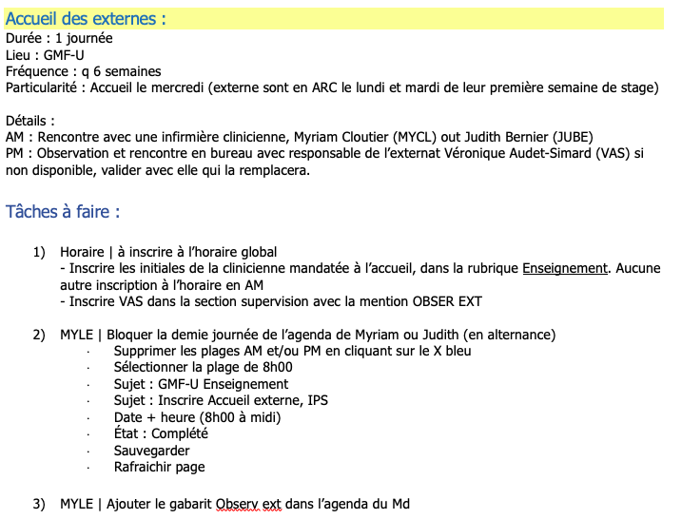

 |  |  | demi-j/sem
CHX | ON | 1 ou 2 | 0.25
SRVs |  | 6 | 1
HOS | VAS | 2 | 0.5
OBS | EOC | 2 | 0.5

